PASAPORTE
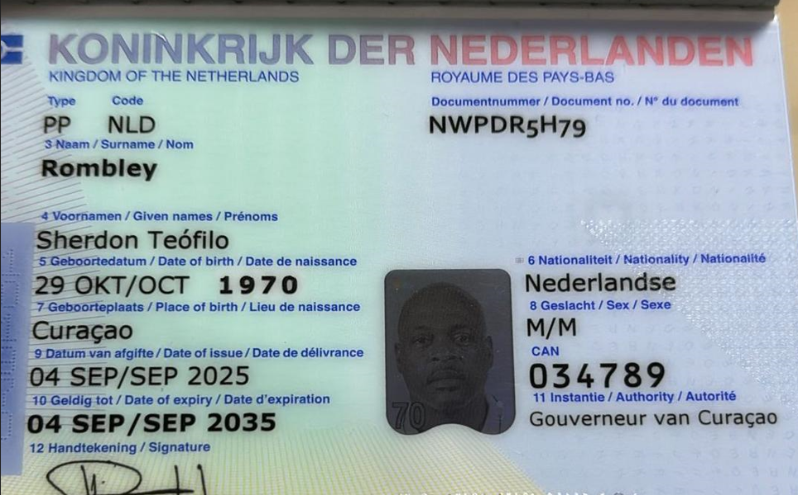
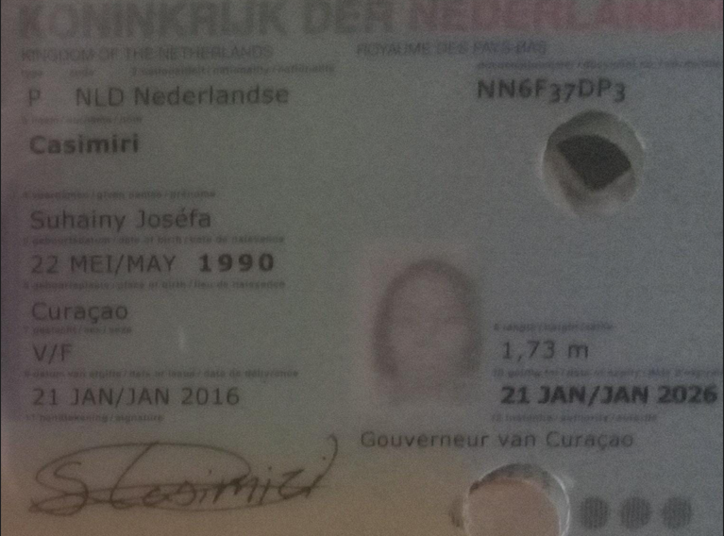
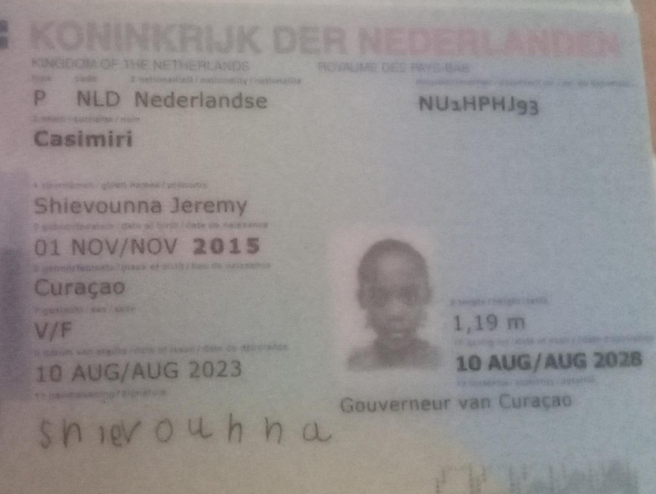
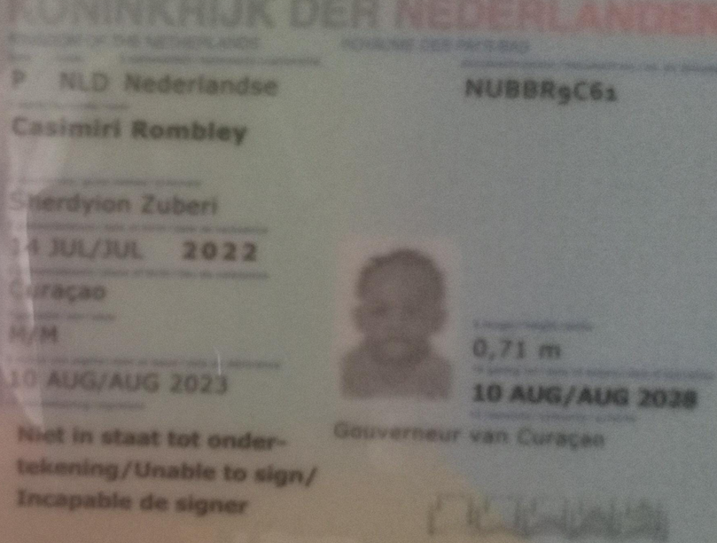
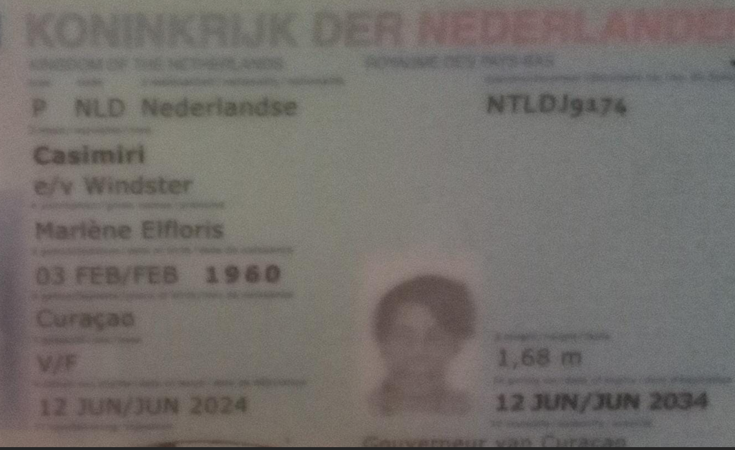

Nombre | Sherdon | Nombre | Suhainy | Nombre | Shievounna | Nombre | Sherdyion | Nombre | Marlene
Nombre | Teòfilo | Nombre | Josèfa | Nombre | Jeremy | Nombre | Zuberi | Nombre | Elfloris
Apellido | Rombley | Apellido | Casimiri | Apellido | Casimiri | Apellido | Casimiri Rombley | Apellido | Casimiri
Género: | Masculino | Género: | Femenino | Género: | Femenino | Género: | Masculino | Género: . | Femenino
Pasaporte | NWPDR5H79 | Pasaporte: | NN6F37DP3 | Pasaporte: | NU1HPHJ93 | Pasaporte | NUBBR9C61 | Pasaporte | NTLDJ9174
Fecha de nacimiento | 29 de Octubre de 1970 | Fecha de nacimiento: | 22 de Mayo 1990 | Fecha de nacimiento. | 2015-11-01 | Fecha de nacimiento: | 14 de Julio 2022 | Fecha de nacimiento | 03 de Febrero 1960
Edad | 55 | Edad: | 36 | Edad: | 10 | Edad: | 3 | Edad | 66
Estado civil | Soltero | Estado civil |  | Estado civil | Soltera | Estado civil | Soltera | Estado civil
Dirección |  | Dirección |  | Dirección |  | Dirección |  | Dirección
Nacionalidad y domicilio: |  | Nacionalidad y domicilio: |  | Nacionalidad y domicilio: |  | Nacionalidad y domicilio: |  | Nacionalidad y domicilio:
Email: |  | Email: | Suhainycasi846@gmail.com | Email: | Suhainycasi846@gmail.com | Email: | Suhainycasi846@gmail.com | Email:
Teléfono | Policia | Teléfono | 599 9 6613179 | Teléfono |  | Teléfono |  | Teléfono
Profesión |  | Profesión |  | Profesión |  | Profesión |  | Profesión | Pensionada
RH |  | RH | O - | RH |  | RH |  | RH | O +
Seguro | SVB | Seguro | SVB | Seguro | SVB | Seguro | SVB | Seguro | SVB
Peso | 110 | Peso | 75 | Peso |  | Peso |  | Peso | 76
Altura | 1.9 | Altura | 1.73 | Altura | 1.21 | Altura |  | Altura | 1.68
Idioma |  | Idioma | Español - Papiamento | Idioma |  | Idioma |  | Idioma
Salud: | diabetes precion coresterol |  |  |  |  |  |  | Salud: | Precion y coresterol

